ROOT
MENTOR'S NAME | MENTOR'S NAME IN CHINESE???? 😱😱😱 |  | MENTOR'S NAME IN JDP123 | Class Tran Vu Nhat Quynh
Trần Vũ Nhật Quỳnh | 陈雨日琼 | ＋一万社会信用 | 陳 宇 日 玉 | Cover Page:
Office hours |  | Archives | Syllabus |  | -Có tên project
có thể nhắn cô book gg meet |  |  |  |  | -Thời gian triển khai dự án
30min/buổi |  |  |  |  | -Thông tin liên lạc
first come in first served out |  |  |  |  | -Ngày nộp + trình bày
 |  |  |  |  | -Group name
 |  |  |  |  | -Logo
- Slot cuối interview (;´༎ຶД༎ຶ`)

Business proposal STEPS |  |  |  |  | -Tên mentor
- Convince cô
- Who: determine target audience |  |  |  | Executive Summmary:
- What: what problems would the target audience have |  |  |  |  | -Tóm tắt project để người Nghe có bố cục
- How / where / when: how can they be solved? |  |  |  |  | -Bức tranh toàn cảnh.
 |  |  |  |  | -Lấy được vấn đề cần làm gì, expect + solution.

 |  |  |  | Background:
Section | What kind of info are you expected to include in each section? | Notes |  |  | -Phân tích thị trường
Cover page | Title, contact info, date of submission, logo, instructor | Short and clearly, remember instructor's name |  |  | -Vấn đề hiện tại
Executive summary | Sections, expected outcomes | Summary: does not exceed 200 words |  |  | -Bằng chứng
Background | Evidence to back up the proposal; history: what similar proposals existed beforehand |  |  |  | -Chọn 1- nhiều dự án làm ví dụ điển hình lấy kết quả làm dữ liệu, lấy số liệu
Proposal | Human resources plan? External collaborators? Their roles? financial plan Tools: detail the tools u use, how they are used -> Implementation plan | Please do not use Actually Indians |  |  | -Còn hạn chế gì, chưa giải quyết điều gì.
Benefits | Benefits for target audience, investors/sponsors, self Tangible things the target audience would gain: better products/exclusive services/etc. | Short and concise Depending on who reads the proposal: the benefits of target audience/investors/self have to be swapped around Solo voi lecturer: prioritize audience -> self -> (investors) |  | Proposal:
Timeline | Schedules, project milestones, completion dates, roadmaps, specific span of time to complete a task |  |  |  | -Kế hoạch hoạt động
Marketing plan | Marketing goals: increase revenue by X%, reach X customers Marketing methods: social media post, sponsored advertising, word of mouth, etc | Who is our target audience, in what way are we going to target them |  |  | -Kế hoạch nhân sự -> kiểm tra sử dung nhân lực phù hợp hay chưa
Finance | Estimated profits; estimated expenditure; income from where: sponsorships? if so, who, how? |  |  |  | -Thời gian triển khai của dự án, gồm mấy giai đoạn, kinh phí của dự án,
 |  |  |  |  | -Tools dùng dùng để làm gì, cho mục đích gì, yếu tố đạo đức, pháp luật trong khi sử dung (AI)
 |  |  |  |  | -Quạn trị rủi ro ( nhân sự,tài chính,pháp lý,kỹ thuật) + giải pháp
Ethos | Credibility | - Be honest (don't lie about AI usage) - Be confident (body language etc) aura | Read Proposal note in table 2 |  | -KPI (kiểm tra lượng % hoàn thành mỗi giai đoạn)
Pathos | Emotion | - Fake Adjust tone/emotions based on the content of the talk
Logos | Reason
 |  |  |  | Finance:

Class Tran Vu Nhat Quynh |  |  |  |  | -Doanh thu dự kiến
Cover Page: |  |  |  |  | -Dự kiến hoàn vốn
 | Có tên project |  |  |  | -Nguồn đầu vào, kêu gọi tài trợ như thế nào
 | Thời gian triển khai dự án |  |  |  | -Sử dung như thế nào, bao nhiêu cho từng hạn mục
 | Thông tin liên lạc |  |  |  | -Giả quyết lời lãi.
 | Ngày nộp + trình bày |  |  | Marketing Plan:làm sao kết nối được nhiều đối tượng
 | Group name |  |  |  | -Chạy quảng cáo
 | Logo |  |  |  | -Truyền miệng
 | Tên mentor |  |  |  | -Kêu gọi Ctv,Nhân sự
 |  |  |  |  | -kêu gọi quyên góp, gẫy quỹ
Executive Summmary: |  |  |  | Benefits: 3-của bản thân, 1-2-đối tượng project ngắm tới,Society, 1-2-của các cổ đông (những ng được kêu gọi góp vốn, đầu tư)
 | Tóm tắt project để người Nghe có bố cục
 | Bức tranh toàn cảnh. |  |  | Kết quả kì vọng:
 | Lấy được vấn đề cần làm gì, expect + solution. |  |  |  | -Những gì đem lại cho nhà đầu tư
Background: |  |  |  |  | -Hoàn Thành kịp KPI
 | Phân tích thị trường
 | Vấn đề hiện tại
 | Bằng chứng
 | Chọn 1- nhiều dự án làm ví dụ điển hình lấy kết quả làm dữ liệu, lấy số liệu
 | Còn hạn chế gì, chưa giải quyết điều gì.
Proposal:
 | Kế hoạch hoạt động
 | Kế hoạch nhân sự -> kiểm tra sử dung nhân lực phù hợp hay chưa
 | Thời gian triển khai của dự án, gồm mấy giai đoạn, kinh phí của dự án,
 | Tools dùng dùng để làm gì, cho mục đích gì, yếu tố đạo đức, pháp luật trong khi sử dung (AI)
 | Quản trị rủi ro ( nhân sự, tài chính, pháp lý, kỹ thuật) + giải pháp
 | KPI (kiểm tra lượng % hoàn thành mỗi giai đoạn)
Finance:
 | Doanh thu dự kiến
 | Dự kiến hoàn vốn
 | Nguồn đầu vào, kêu gọi tài trợ như thế nào
 | Sử dung như thế nào, bao nhiêu cho từng hạn mục
 | Giả quyết lời lãi.
Marketing Plan:làm sao kết nối được nhiều đối tượng
 | Chạy quảng cáo
 | Truyền miệng
 | Kêu gọi Ctv, Nhân sự
 | Kêu gọi quyên góp, gây quỹ
Benefits: 3-của bản thân, 1-2-đối tượng project ngắm tới, Society, 1-2-của các cổ đông (những ng được kêu gọi góp vốn, đầu tư)
Kết quả kì vọng:
 | Những gì đem lại cho nhà đầu tư
 | Hoàn Thành kịp KPI
Timeline:
 | Chia ra nhưng giai đoạn nào
 | Mỗi giai đoạn triển khai những gì

Nonverbal communication
Mouth | open your mo*th, do not smile like an emoji 🙂
Eyes | EYES CONTACT (do not keep looking down or js looking ONE person, no bias). Tips: u should look a duo or a group per ~20s, don't make the audience be shy.
Voice | emotionnnal, pronounciation, sbeeed, vollumee, eccannt, intonation
Gestures | - Đừng dùng 1 cử chỉ quá 40 phút - Thông tin IMPORTANNAL, giơ tay cao hơn ngực giúp nhấn mạnh ý mình nói. - Thông tin bình thường, tay dưới ngực hoặc ngang hông. - Chờ khán giả lề mề trả lời, tay thoải mái dưới phần hông. - Chắp tay sau lưng + hay bước đi (ADHD dectected!!!) - Dùng BÀN TAY thay vì 1 ngón. Đi lùi, hạn chế tối đa quay lưng với khán giả (KHÔNG đi catwalk). - Đứng ở đâu cũng được, nhưng muốn nhấn mạnh, muốn thu hút thì đứng ở giữa (che slide càng tốt cho nó ấn tượng mạnh), nên đi chậm, đi nhẹ, nói khẽ, cười duyên. - Filler: Joking (not recommended), interact with someone (js for smooth) while moving. - Hướng dẫn cách đi: ---•------•---- ___/____/ - Cách trị rung tay hay rung cái gì đó (do rén): Cần có điểm tựa để bớt rung (cầm tay, bút lông, bút trình chiếu, KHÔNG khuyến khích cầm chuột), tay nghỉ (chắp tay để có điểm tựa), nếu cầm mic 1 tay (có thể dùng cùi trỏ làm điểm tựa hoặc dùng lòng bàn tay bợ đáy mic, nói chung là linh hoạt tạo điểm tựa, tránh để bị mỏi), không bẻ khớp ngón tay.
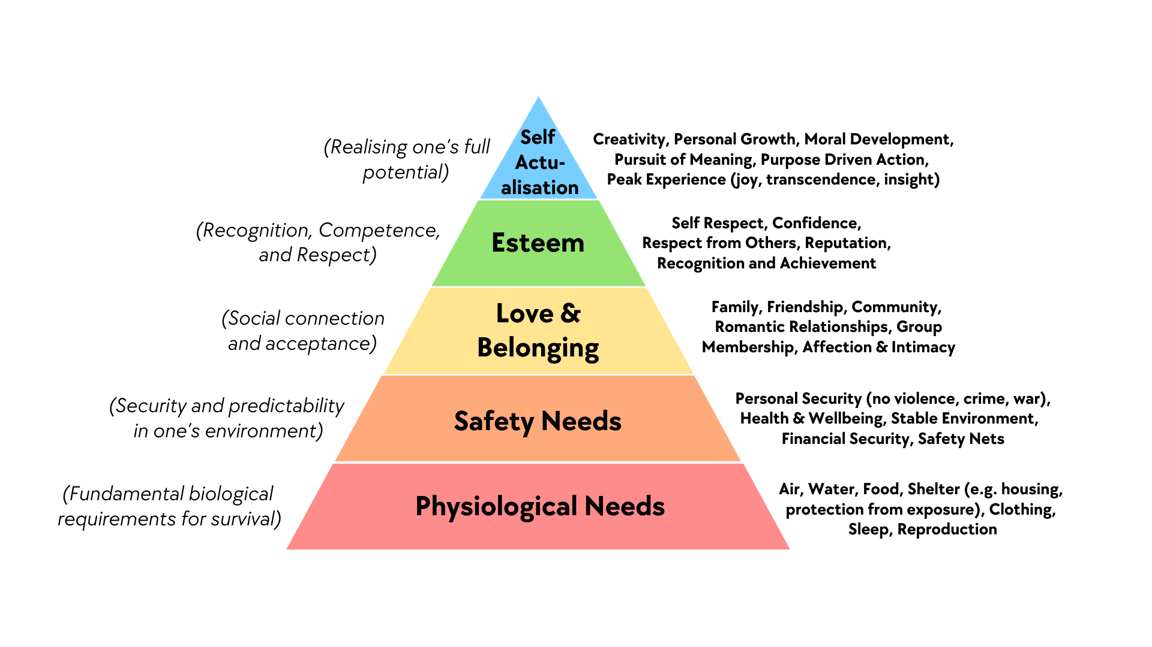
Posture | be confident, must stand (DO NOT SIT DOWN while presentation), đứng nghiêm để tôn trọng người khác (mỏi thì thôi),

SLIDES | - RevealJS - Big, Clear, Simple, Consistent. - Nền trắng, chữ đen, theme theo yêu cầu. - KHÔNG dùng DARK MODE. Ý kiến trừ điểm 😈 - CẤM DÙNG ANIMATION.

Persuasive Presentation: Presentation to persuade
What is Persuasion? | Getting others to do ur bidding
Meeting the Listener's Basic Needs | Love and belonging (somewhat?) + Esteem needs (Strongest emphasis on this)
Speaking Ethically | no indians
Elevator Speech | - Hook (pose a question/catchy introduction) + introduction about you - What you offer (TRADE OFFER) - Benefits; what's in it for the listener + For Résumé + For fun + Able to bring good to the community - Example that sums it up - Call to action (js work, dont talk)

 |  | Diagram of Maslow's Hierarchy of Needs (five-level model). Based on his original 1943 paper "A Theory of Human Motivation" and later clarifications.

~atticrésumé
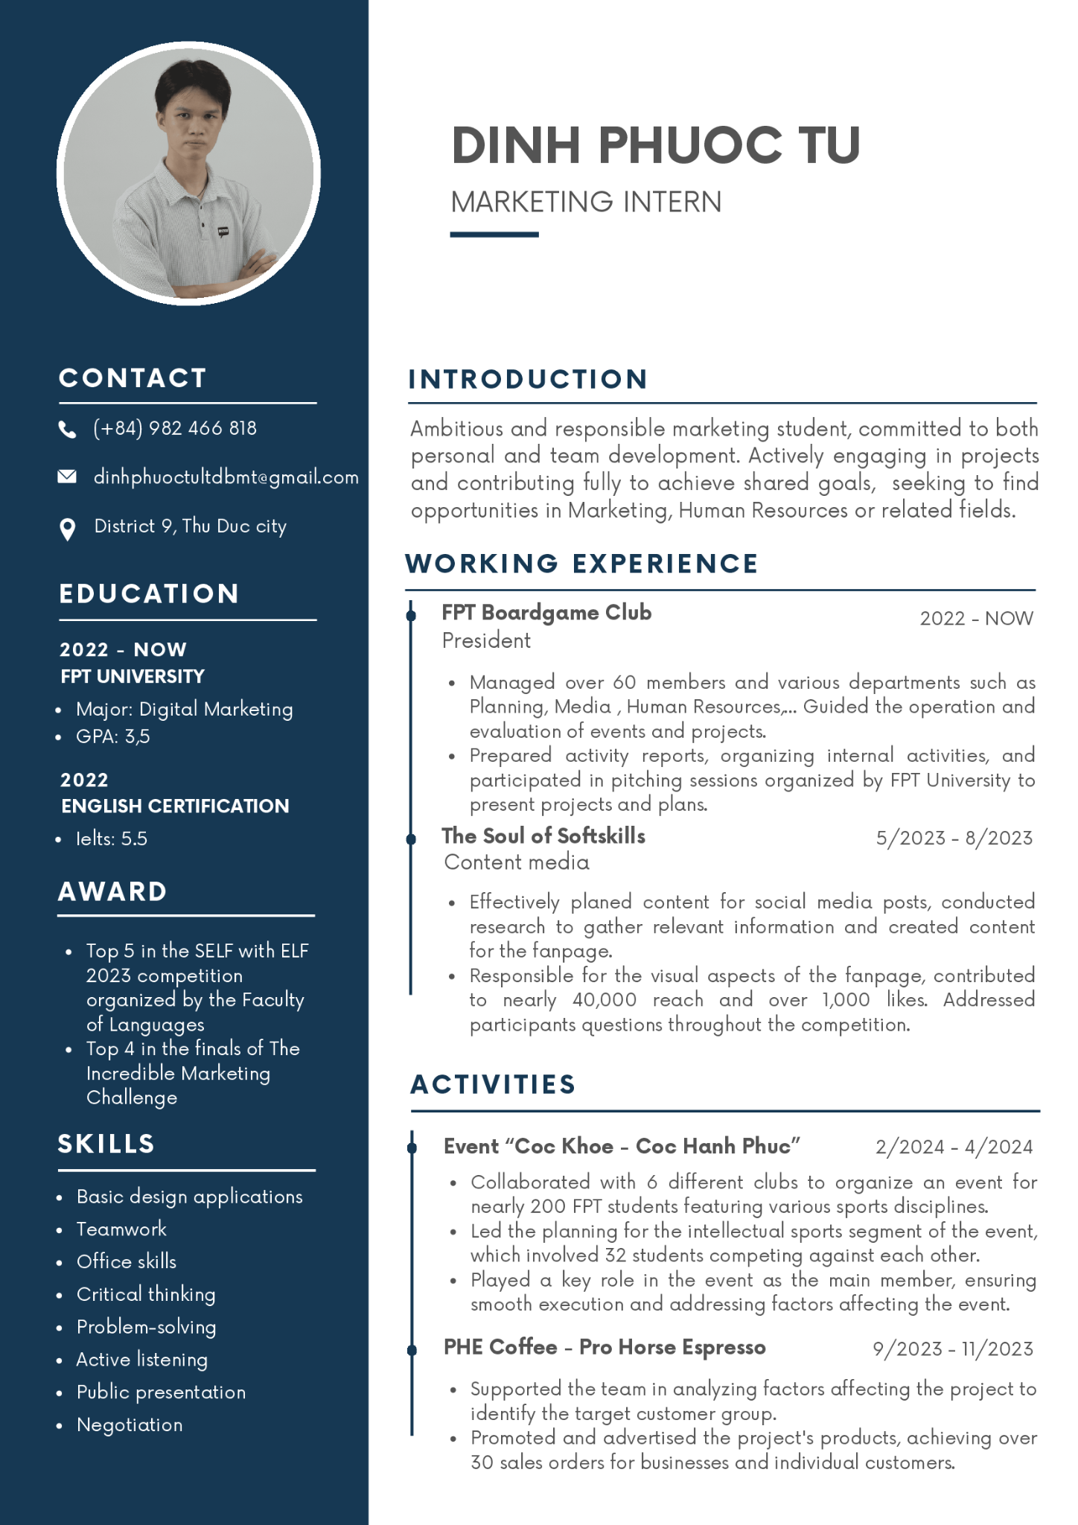
Curriculum Vitae (CV)
Resume vs CV | - Resume: to give to companies etc - CV: for academia; applying to schools, graduate studies, etc. - Resume: succinct; matches exactly what they are looking for - CV: literally everything about ur life - Why HR uses CV instead of resume: they are just wrong |  | Avatar khá tối
Resume vs Portfolio | - Resume: just text - Portfolio: actual work; basically an attachment of a resume |  | email quá dài
 |  |  | Address nên cân nhắc không sẽ dễ bị rejected
 |  |  | Tuổi, ngày tháng năm sinh? Cũng nên cân nhắc | Tuỳ yêu cầu
 |  |  | Portfolio or Linkedin can be added | No Facebook/Instagram/Reddit link | <- Trừ khi làm marketing
 |  |  | GPA cần thang đo
- Projects: + Overview + Description and TASKS + Methodologies + Results!!!!! |  | - EDUCATION: Tiêu đề không phù hợp - 2022 - NOW? và tại sao không gộp chung với English Cert? - 'IELTS' không viết hoa? -> Nên thành: Educational Background 📦 Project Name / Uni Name / Corp-name: Start - End (to the time when you created CV) 🧑🏻‍🎓 Position / Major / POsiTioN 📝 Description: project cần description cho ng đọc hiểu nó là cái j, role mình đã làm (leader, useless member?) ®️ Results: data required! Nên in đậm, không nên highlight màu (mất đồng bộ với theme) AWARD thiếu 's' OMG!!! - Giải thích rõ mấy từ viết tắt là gì (cần thêm description) - Scope (top 5 của bạn có thực sự xịn?, solo với 10 hay 10万 người??) SKILLS: Mindset + Toolset - có thể liệt kê nếu cần (AI tool is recommened) - Office skills is general, u mean Microsoft Office skills? btw it's hard skill not soft skill, need to sperate groups - Presentation skill or Public Speaking skill, wtf is Public presentation?? WORKING EXPERIENCE - Work experience mentions skills not in "Skills" section - Needs results pitching (thuyết phục, lùa gà 🐔) | Nếu overall chưa đủ đáp ứng (Ví dụ IELTS Overall < 5), nên nói về điểm thành phần tốt nhất của mình (Reading, Speaking)

 |  | Khong co j thi: ghi kien thuc chuyen nganh, GPA
 |  | j*b experience, freelance, part-time, du an cong dong
 |  | CLB, cuoc thi, BTC events

